Sheet1
入库清单 |  |  |  |  |  | 箱单信息
收货地址：义乌市廿三里乾元路22号浙江好材好非织布有限公司第3幢1层 收货人：胡松柏 联系电话:：18520883161 |  |  | 客户代码:KL611006
 |  |  | 运输方式:卡航
 |  |  | KL611006-0ZON-FBO-1215-30
客户备注:包含4个SKU，30箱货

序号 | 产品信息 | 外箱箱唛 |  | 预期数量 | 收货数量 | 图片 | 重量 | 体积 | 产品名 | 材质
1 | sku:31250-Y07U0002-B02 OZN2365734489 name:2000片浅灰彩盒拼图垫 6箱 | KL611006-0ZON-FBO-1215-30-1 |  | 4 |  | 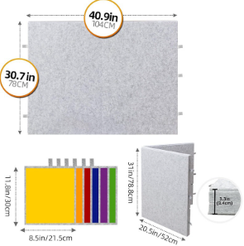 | 102 | 1.1 | 2000片浅灰彩盒拼图垫 | 毛毡
 |  | KL611006-0ZON-FBO-1215-30-2 |  | 4
 |  | KL611006-0ZON-FBO-1215-30-3 |  | 4
 |  | KL611006-0ZON-FBO-1215-30-4 |  | 4
 |  | KL611006-0ZON-FBO-1215-30-5 |  | 4
 |  | KL611006-0ZON-FBO-1215-30-6 |  | 4
2 | sku:14435-Y07U0005-B02 OZN2365728879 name:2000片深灰彩盒拼图垫 9箱 | KL611006-0ZON-FBO-1215-30-7 |  | 4 |  | 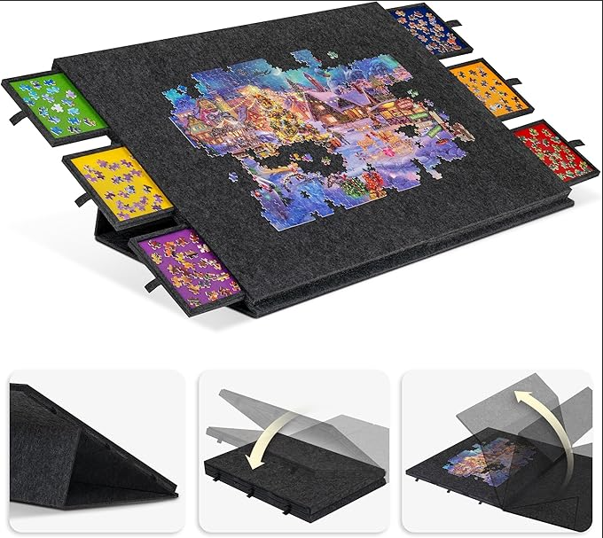 | 153 | 1.65 | 2000片深灰彩盒拼图垫 | 毛毡
 |  | KL611006-0ZON-FBO-1215-30-8 |  | 4
 |  | KL611006-0ZON-FBO-1215-30-9 |  | 4
 |  | KL611006-0ZON-FBO-1215-30-10 |  | 4
 |  | KL611006-0ZON-FBO-1215-30-11 |  | 4
 |  | KL611006-0ZON-FBO-1215-30-12 |  | 4
 |  | KL611006-0ZON-FBO-1215-30-13 |  | 4
 |  | KL611006-0ZON-FBO-1215-30-14 |  | 4
 |  | KL611006-0ZON-FBO-1215-30-15 |  | 4
3 | sku:31250-Y07U0003-B03 OZN2370215400 （注意标签不一样） name:2000片浅灰彩盒拼图垫 9箱 | KL611006-0ZON-FBO-1215-30-16 |  | 4 |  |  | 153 | 1.65 | 2000片浅灰彩盒拼图垫 | 毛毡
 |  | KL611006-0ZON-FBO-1215-30-17 |  | 4
 |  | KL611006-0ZON-FBO-1215-30-18 |  | 4
 |  | KL611006-0ZON-FBO-1215-30-19 |  | 4
 |  | KL611006-0ZON-FBO-1215-30-20 |  | 4
 |  | KL611006-0ZON-FBO-1215-30-21 |  | 4
 |  | KL611006-0ZON-FBO-1215-30-22 |  | 4
 |  | KL611006-0ZON-FBO-1215-30-23 |  | 4
 |  | KL611006-0ZON-FBO-1215-30-24 |  | 4
1 | sku:14435-Y07U0007-B03 OZN2370351885 （注意标签不一样） name:2000片浅灰彩盒拼图垫 6箱 | KL611006-0ZON-FBO-1215-30-25 |  | 4 |  |  | 102 | 1.1 | 2000片深灰彩盒拼图垫 | 毛毡
 |  | KL611006-0ZON-FBO-1215-30-26 |  | 4
 |  | KL611006-0ZON-FBO-1215-30-27 |  | 4
 |  | KL611006-0ZON-FBO-1215-30-28 |  | 4
 |  | KL611006-0ZON-FBO-1215-30-29 |  | 4
 |  | KL611006-0ZON-FBO-1215-30-30 |  | 4

